Gesundheitsapps Apple App Store
Name der App | App Icon | Link zur App
Water time - Wasser Trinken |  | https://apps.apple.com/de/app/water-time-wasser-trinken/id1208916325
Wassertracker: Trinkerinnerung | 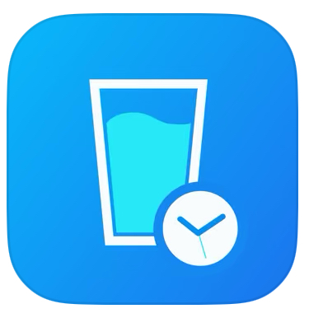 | https://apps.apple.com/de/app/wassertracker-trinkerinnerung/id1221965482
WaterMinder®・Water Tracker | 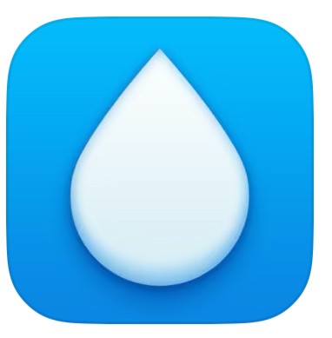 | https://apps.apple.com/de/app/waterminder-water-tracker/id653031147
Plant Nanny Wasser Trinken App | 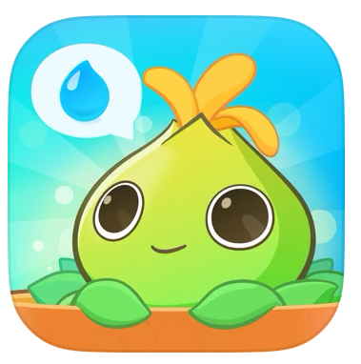 | https://apps.apple.com/de/app/plant-nanny-wasser-trinken-app/id1424178757
Wasser tracker, water - Dropy | 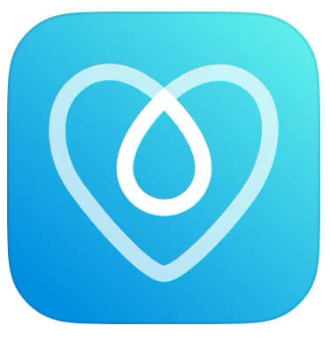 | https://apps.apple.com/de/app/wasser-tracker-water-dropy/id1524919784
Waterdrop Hydration App | 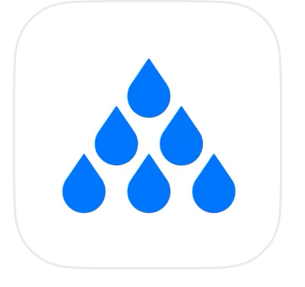 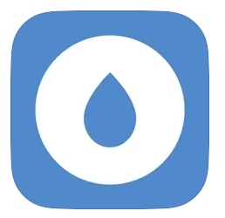 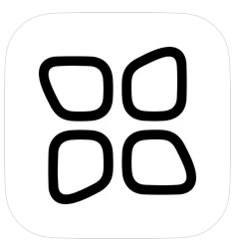 | https://apps.apple.com/de/app/waterdrop-hydration-app/id1535002336
Gerolsteiner TrinkCheck | 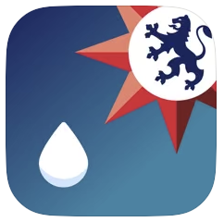 | https://apps.apple.com/de/app/gerolsteiner-trinkcheck/id370892661
Sleep Recorder: Schlaf Analyse | 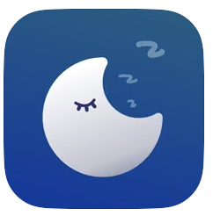 | https://apps.apple.com/de/app/sleep-recorder-schlaf-analyse/id1510325113
Alarmy - Wecker und Schlaf | 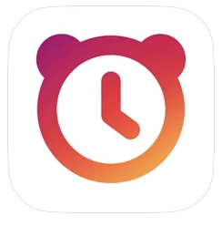 | https://apps.apple.com/de/app/alarmy-wecker-und-schlaf/id1163786766
Sleep Cycle - Sleep Tracker | 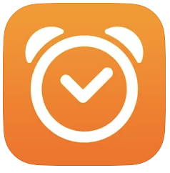 | https://apps.apple.com/de/app/sleep-cycle-sleep-tracker/id320606217
ShutEye - Schlaftracker | 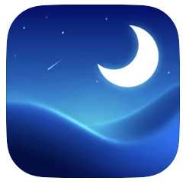 | https://apps.apple.com/de/app/shuteye-schlaftracker/id1490078804
SnoreLab.schnarchen aufnehmen | 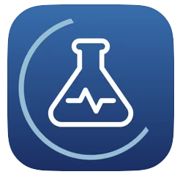 | https://apps.apple.com/de/app/snorelab-schnarchen-aufnehmen/id529443604
Prime Sleep Recorder | 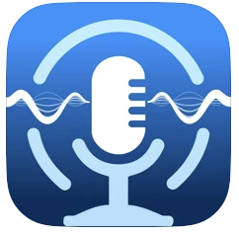 | https://apps.apple.com/de/app/prime-sleep-recorder/id968720724
Sleepzy - Schlaftracker-Wecker | 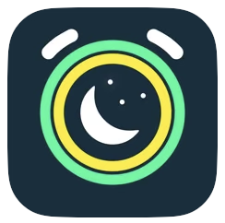 | https://apps.apple.com/de/app/sleepzy-schlaftracker-wecker/id1064910141
Sleep Talk Recorder | 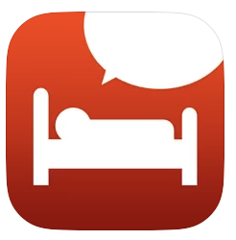 | https://apps.apple.com/de/app/sleep-talk-recorder/id391767653
Do I Snore or Grind | 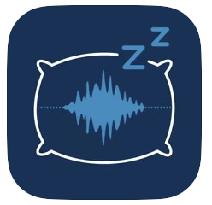 | https://apps.apple.com/de/app/do-i-snore-or-grind/id1154925543
Dream Talk Recorder | 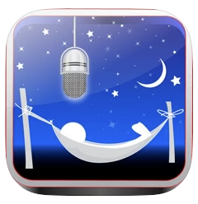 | https://apps.apple.com/de/app/dream-talk-recorder/id445472628
Headspace: Meditation & Schlaf | 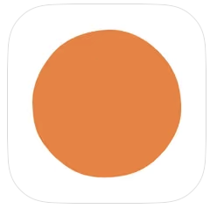 | https://apps.apple.com/de/app/headspace-meditation-schlaf/id493145008
Fitness App-Gym Workout, Sport | 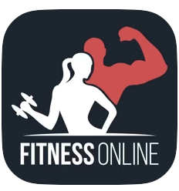 | https://apps.apple.com/de/app/fitness-app-gym-workout-sport/id1114387800
MyFitnessPal: Kalorien Tracker | 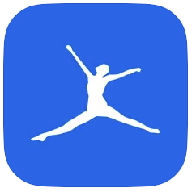 | https://apps.apple.com/de/app/myfitnesspal-kalorien-tracker/id341232718
Lifesum: Kalorien Zähler |  | https://apps.apple.com/de/app/lifesum-kalorien-z%C3%A4hler/id286906691
Fddb - Kalorienzähler & Diät | 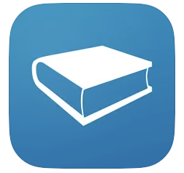 | https://apps.apple.com/de/app/fddb-kalorienz%C3%A4hler-di%C3%A4t/id1105332761
YAZIO: Kalorien Zähler & Diät | 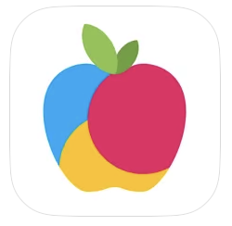 | https://apps.apple.com/de/app/yazio-kalorien-z%C3%A4hler-di%C3%A4t/id946099227
adidas Running: Lauf App | 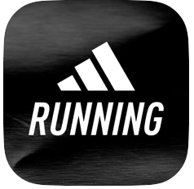 | https://apps.apple.com/de/app/adidas-running-lauf-app/id336599882
Nike Run Club: Laufcoach | 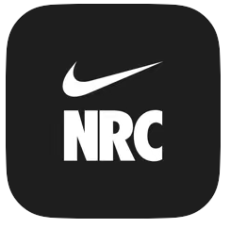 | https://apps.apple.com/de/app/nike-run-club-laufcoach/id387771637
StepsApp Schrittzähler | 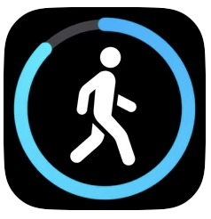 | https://apps.apple.com/de/app/stepsapp-schrittz%C3%A4hler/id1037595083
Asics Runkeeper Lauf-Tracker | 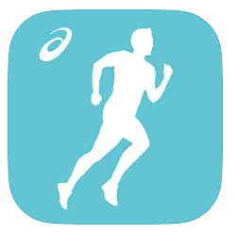 | https://apps.apple.com/de/app/asics-runkeeper-lauf-tracker/id300235330
WeightWatchers | 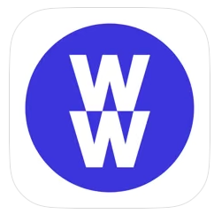 | https://apps.apple.com/de/app/weightwatchers/id331308914
Noom: Gesund Abnehmen | 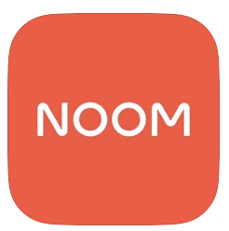 | https://apps.apple.com/de/app/noom-gesund-abnehmen/id634598719
SIMPLE: dein Ernährungshelfer | 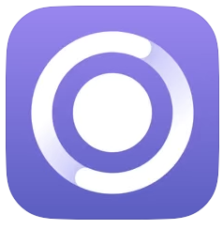 | https://apps.apple.com/de/app/simple-dein-ern%C3%A4hrungshelfer/id1467720176
Fastic Intervallfasten Tracker | 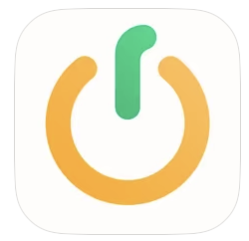 | https://apps.apple.com/de/app/fastic-intervallfasten-tracker/id1459260306
Gymondo: Fitness & Workout App | 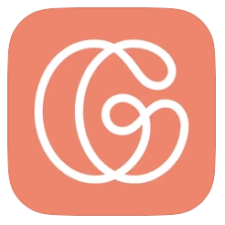 | https://apps.apple.com/de/app/gymondo-fitness-workout-app/id1011796416
Asana Rebel: Yoga und Fitness | 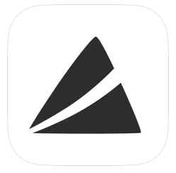 | https://apps.apple.com/de/app/asana-rebel-yoga-und-fitness/id1067860796
Carb Manager-Keto Diät, Fasten | 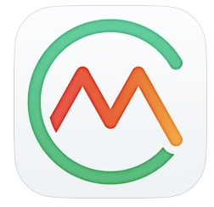 | https://apps.apple.com/de/app/carb-manager-keto-di%C3%A4t-fasten/id410089731
Foodvisor - Ernärung und Diät | 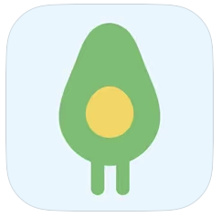 | https://apps.apple.com/de/app/foodvisor-ern%C3%A4hrung-und-di%C3%A4t/id1064020872
Lose it! Kalorienzähler | 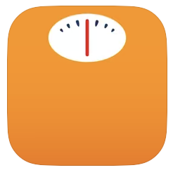 | https://apps.apple.com/de/app/lose-it-calorie-counter/id297368629
Sports Tracker for All Sports | 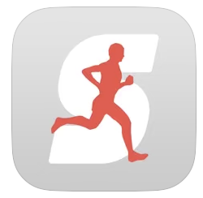 | https://apps.apple.com/de/app/sports-tracker-for-all-sports/id426684873
Strava: Laufen & Radfahren | 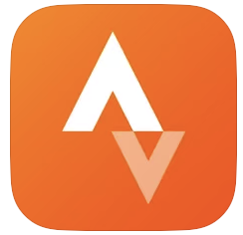 | https://apps.apple.com/de/app/strava-laufen-radfahren/id426826309
Seven - 7 Minuten Training | 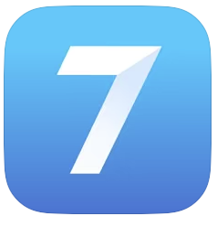 | https://apps.apple.com/de/app/seven-7-minuten-training/id650276551
Fitify: Workout zu Hause | 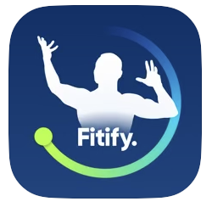 | https://apps.apple.com/de/app/fitify-workout-zu-hause/id1463386686
Hevy - Gym & Trainingstagebuch | 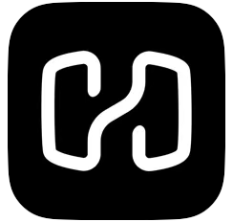 | https://apps.apple.com/de/app/hevy-gym-trainingstagebuch/id1458862350
Schrittzähler++ | 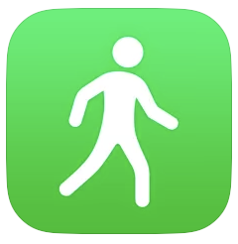 | https://apps.apple.com/de/app/schrittz%C3%A4hler/id712286167
Daylio Tagebuch & Gewohnheiten | 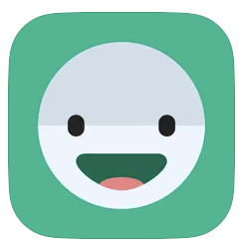 | https://apps.apple.com/de/app/daylio-tagebuch-gewohnheiten/id1194023242
Moodflow: Better mental health | 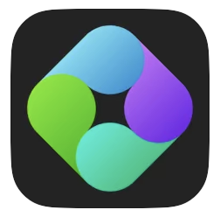 | https://apps.apple.com/de/app/moodflow-better-mental-health/id1450736806
Pixels Journaling: Mood Tracker | 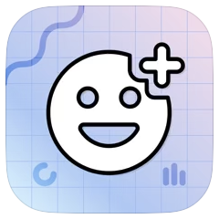 | https://apps.apple.com/de/app/pixels-journaling-mood-track/id1668460700
Mindshine: Mental Health Coach | 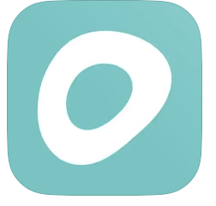 | https://apps.apple.com/de/app/mindshine-mental-health-coach/id1436991158
MyTherapy Tabletten Erinnerung | 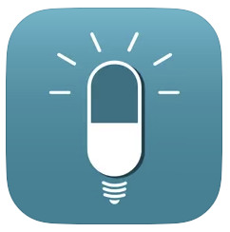 | https://apps.apple.com/de/app/mytherapy-tabletten-erinnerung/id662170995
mediteo: Tabletten Erinnerung | 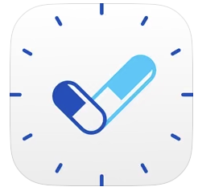 | https://apps.apple.com/de/app/mediteo-tabletten-erinnerung/id1063257864
TOM - Tabletten Erinnerung | 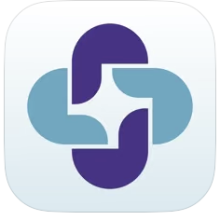 | https://apps.apple.com/de/app/tom-tabletten-erinnerung/id1469898237
Max - Pillen Erinnerung | 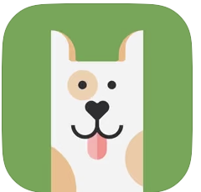 | https://apps.apple.com/de/app/max-pillen-erinnerung/id1502063556

